Лист1
+1 | +4 | *3 |  | >= 202
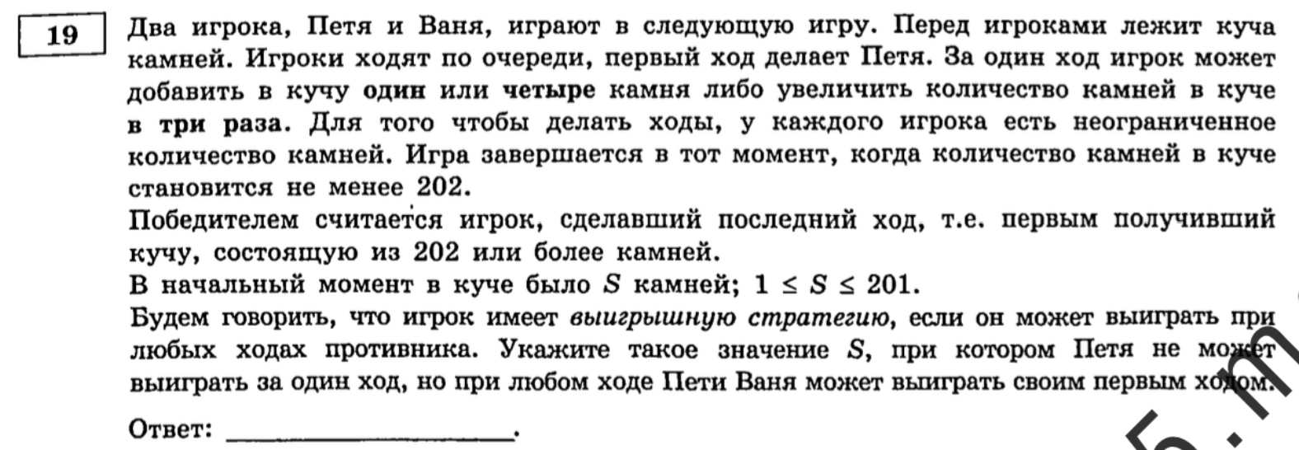

 | Петя | Ваня
67 | 68 | 204 |  |  | 23
 | 71 | 213
 | 201 | 603

 | петя | ваня | петя
22 | 23 | 24 | 72 |  | 63
 |  | 27 | 81 |  | 66
 |  | 69 | 207
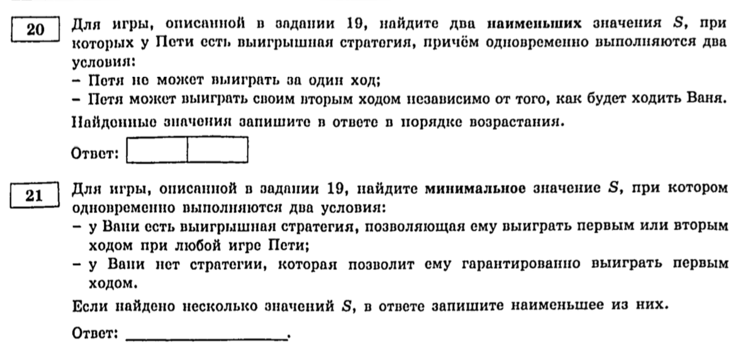
 | 26 | 27 | 81
 |  | 30 | 90
 |  | 78 | 234
 | 66 | 67 | 201
 |  | 70 | 210
 |  | 198 | 594 |  | 62

21 | Петя | Ваня | Петя | Ваня | Петя | Ваня | Петя | Ваня | Петя | Ваня | Петя | Ваня
 | 22 | 23 | 24 | 72 | 25 | 26 | 27 | 81 | 63 | 64 | 65 | 195
 |  |  | 27 | 81 |  |  | 30 | 90 |  |  | 68 | 204
 |  |  | 69 | 207 |  |  | 78 | 234 |  |  | 192 | 576
 |  | 26 | 27 | 81 |  | 29 | 30 | 90 |  | 67 | 68 | 204
 |  |  | 30 | 90 |  |  | 33 | 99 |  |  | 71 | 213
 |  |  | 78 | 234 |  |  | 87 | 261 |  |  | 201 | 603
 |  | 66 | 67 | 201 |  | 75 | 76 | 228 |  | 189 | 190 | 570
 |  |  | 70 | 210 |  |  | 79 | 237 |  |  | 193 | 579
 |  |  | 198 | 594 |  |  | 225 | 675 |  |  | 567 | 1701

